关系图
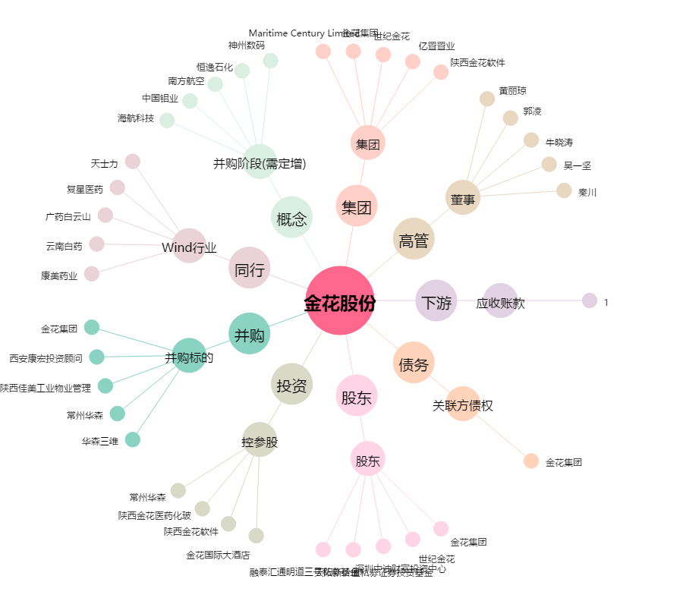
金花股份[600080.SH] - 关系概览图

